GRATIS Lieferung
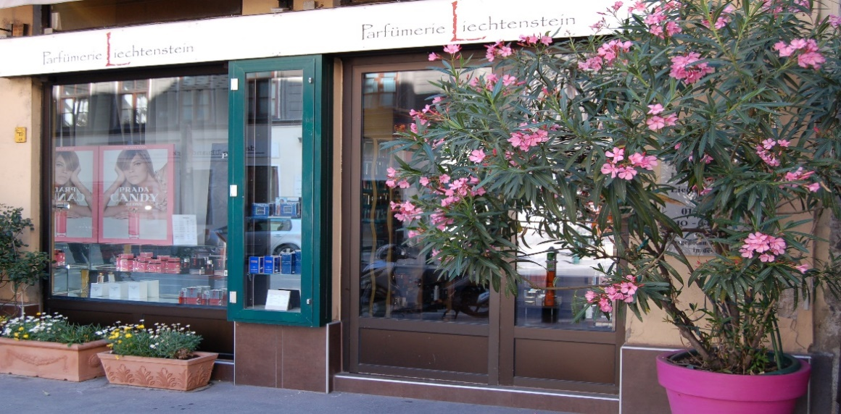
Parfümerie Liechtenstein
Liechtensteinstraße 30
1090 Wien

Inhaber Heinz Reinthaler

E-Mail: office@p-liechtenstein.at
Tel.: 01-319 53 72

ÖFFNUNGSZEITEN: |  | MO bis FR |  | SA
 |  | 11,oo Uhr bis 18,oo Uhr |  | 10,oo Uhr bis 14,oo Uhr

 | Angebote gültig bis 12.12.2021 solange der Vorrat reicht!

 |  |  | GRATISLIEFERUNG
 |  |  | Wir liefern Ihre BESTELLUNG gerne an Ihre Büroadresse od. Wohnadresse
 |  |  | (ab 99,- innerhalb Wiens - und natürlich ohne AUFSCHLAG)
 |  |  | Diese GRATIS – LIEFERUNGEN erfolgen werktags - zwischen 8.00 - 14.00 Uhr!

 |  |  | Bestellungen können nur per E-mail angenommen werden, und sie werden umgehend verständigt
 |  |  | wann Sie Ihre Bestellung erwarten können.
 |  |  | Sie werden natürlich vor Eintreffen von uns noch kurz angerufen.

 |  |  | Die Bezahlung bei Lieferungen kann ausschließlich in BAR erfolgen.

